CPI Adjustment
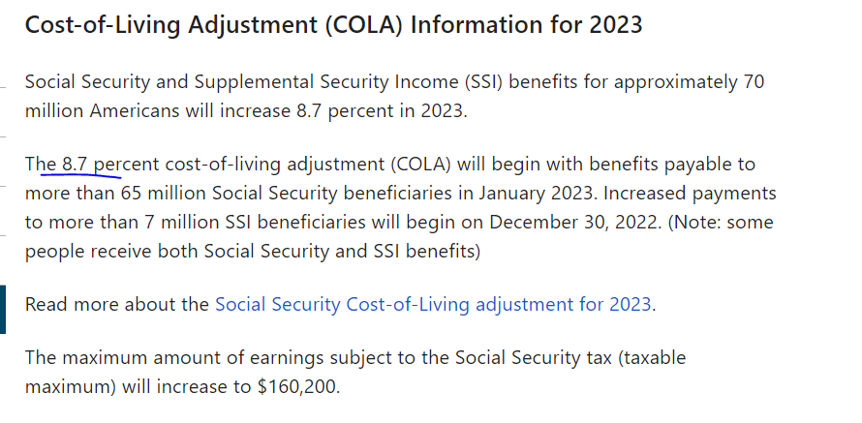
https://www.capitalone.com/learn-grow/money-management/cost-of-living-adjustment/

总体而言，合作社的薪水多年来没有变化（除了工作范围的变化），由于法定货币购买力的恶化，我们已经调整了薪水，根据CPI通货膨胀率每年调整，并将根据社会保障COLA增长调整。



https://www.ssa.gov/cola/

